システム構成
構成図：

委託サーバー１（Linux）
Tomcat8
JSP/Java8
①給料参照機能
②勤怠入力機能

③交通費入力
④給料計算機能

端末

委託サーバー２（Windows Server）

MySQL8.X

IIS-10
③請求書作成機能
asp/.net(4.8)

⑤自動請求機能

機能リスト
 | No | 機能名 | 機能概要 | 状況
 | 1 | 給料参照 | 一般ユーザーは、当月以前の給料明細を参照する機能 | ほぼ完了
 | 2 | 勤怠入力 | 月ごと、一般ユーザーは当月分の勤務時間を入力およびアップロード機能
 | 3 | 交通費入力 | 月ごと、一般ユーザーは当月分の勤務時間を入力およびアップロード機能
 | 4 | 給料計算 | 月ごと、勤務時間と交通費を入力後給料を自動算出機能。管理者権限者のみ利用可能
 | 5 | 自動請求 | 月ごと、勤務時間と交通費を入力後給料を自動請求機能。管理者権限のみ利用可能。 | 基本設計完了

ログイン
プロジェクト： |  |  |  |  | 社内管理システム |  |  | 年月日： | 2019/9/24
機能ID： |  |  |  |  | P001 | 機能名称： | ログイン | 作成者：
画面：

ソフトテク株式会社
社内管理システム
社員ID：
１２３４５
ログイン

機能
 | １）ログインボタンを押すと、システムにログインができる
 | ２）社員は下記権限を付ける
 |  | 一般社員/経理担当/管理者

DB

社員テーブル

 |  | 社員：
 |  |  | ・社員ID
 |  |  | ・氏名
 |  |  | ・性別
 |  |  | ・生年月日
 |  |  | ・年齢
 |  |  | ・入社年月日
 |  |  | ・住民（郵便番号）
 |  |  | ・住所
 |  |  | ・電話
 |  |  | ・備考
 |  |  | ・所属部署
 |  |  | ・権限
 |  |  |  | １：一般社員
 |  |  |  | ２：経理担当
 |  |  |  | ３：管理者

オフィス画面
プロジェクト： |  |  | 社内管理システム |  |  |  | 年月日： | 2019/9/24
機能ID： |  |  | P002 | 機能名称： | オフィス画面(権限付け） |  | 作成者：
画面： |  |  |  |  |  | テーブル：
機能：
 |  |  |  |  |  |  | ・機能種類テーブル
給料管理
 |  |  |  |  |  |  | ・給料明細

稼働時間
交通費
機能詳細領域
 |  |  |  |  |  |  | ・交通機関
 |  |  |  |  |  |  | ・請求情報

社員リスト

只今の日時

機能
 | １）一般ユーザーの場合、下記機能ができる
 |  | ・給料参照
 |  | ・稼働時間入力
 |  | ・交通費入力
 |  | ・社員リスト参照

 | 2)経理/管理者権限の場合
 |  | ・給料計算
 |  | ・稼働時間確認
 |  | ・交通費確認
 |  | ・社員リスト参照

給料管理(製造中)
前月
次
月
プロジェクト： |  |  |  |  | 社内管理システム |  |  |  |  |  |  |  |  |  |  |  |  |  |  |  |  | 年月日： |  | 2018/9/24
機能ID： |  |  |  |  | p00031 |  |  |  |  |  |  | 機能名称： |  |  | 給料一覧 |  |  |  |  |  |  | 作成者： |  | 郭
画面：
 |  |  |  |  |  |  |  |  |  |  |  | 2018/9
 | ID |  |  | 氏名 |  |  | 年月 |  |  |  | 基本給（円） |  |  | 残業代（円） |  |  |  | 交通費（円） |  | 控除（社会） | 控除(源泉) |  | 控除(住民税) |  |  | 総額(円)
作成
 | S0001 |  |  | 郭 煥光 |  |  | 2018/9 |  |  |  | 255,555 |  |  | 6,666 |  |  |  | 7,777 |  | 123,333 | 2,222 |  | 2,222 |  |  | 500,000 |  | など
 | S0002 |  |  | XXX

機能
 | １）管理権限で、全員一覧リストする
 | ２）社員ID
 |  | クリックすると、給料明細画面へ遷移
 | ３） | 「作成」ボタンを押すと、給料作成画面へ遷移
 | ４） | 「前月」を押すと前月のデータが表示される
 | ５） | 「次月」を押すと次月のデータが表示される。

DB
給料テーブル

社員ID
社員氏名

E0001
宮野 〇〇〇

閉じるボタンを設ける

タイトル：①(円)をなくす。
②項目長さの調整
厚生年金控除会社→社費(厚年)
厚生年金控除個人→控除(厚年個)
厚生健康控除会社→社費(厚健)
厚生健康控除個人→控除(厚健個)
厚生控除子育会社→社費(厚子)
雇用保険会社負担→社費(雇用)
雇用保険個人負担→控除(雇個)
雇用保険拠出金 →社費(雇拠)
労災保険 →社費(労災)
③バランスよく調整

CSV出力に変更、画面右へ移動
カレンダー入力
当月分自動作成

 |  | 給料自動計算：
 |  |  | (1） | 基本給テーブル（新：basesalary）： |  |  |  |  |  |  |  |  | （⇒月ごとデータ持ち、勤怠テーブル更新時） |  |  |  |  |  |  |  | 取引先マスタ新規追加
 |  |  |  |  |  |  |  | 基本給 |  |  |  |  | 年度ごと持ち、契約変更ごっと、稼働期間を更新 |  |  |  |  |  |  |  |  | 契約情報管理機能の追加
 |  |  |  |  |  |  |  | 稼働期間
 |  |  |  |  |  |  |  | 増減時価
 |  |  |  |  |  |  |  | 業務給 |  |  |  |  | ⑨基本給管理 |  |  |  | ⑩契約情報管理 |  |  |  |  |  |  |  | 社員ID |  | 123456
 |  |  |  |  |  |  |  |  |  |  |  |  |  |  |  |  |  |  |  |  |  |  |  |  | 社員名： |  | あいうえ
 |  |  |  |  |  |  |  |  |  |  |  |  | 社員ID |  |  | 検索 |  |  |  |  |  |  |  |  | 他１：

 |  |  |  |  |  |  |  |  |  |  |  |  |  | リスト |  |  |  |  |  |  |  | 更新

 |  |  |  |  |  |  |  |  |  |  |  |  | 新規
 |  |  |  |  |  |  |  |  |  |  |  |  |  |  |  |  |  |  |  |  |  |  |  |  | など
 |  |  |  |  |  |  |  |  |  |  |  |  |  |  |  |  |  |  |  |  |  |  |  |  |  |  |  |  | 登録
 |  |  |  |  |  |  |  |  |  |  |  |  |  |  |  |  |  |  |  |  |  |  |  |  |  |  |  | ※契約更新時、基本給稼働時間も更新
 |  |  | (2） | 勤怠テーブル： |  |  |  |  | EMSで管理。 新規、更新。勤怠ファイルアップロード機能。次期、勤怠ファイルダウンロード
 |  |  |  |  |  |  |  | 稼働時間 |  |  | ⇒基本給、残業代を決める

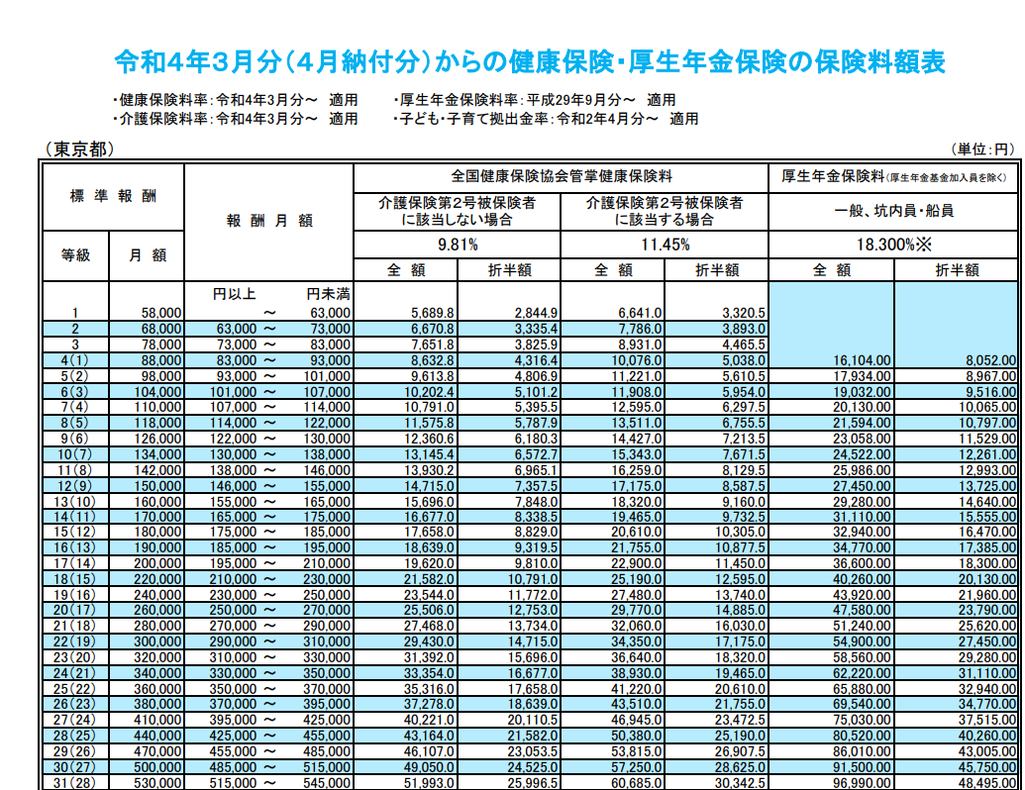
 |  |  | (3） | 交通情報テーブル： |  |  |  |  |  | EMSで管理
 |  |  |  |  |  |  |  | 定期
 |  |  |  |  |  |  |  | 出張費 |  |  | ⇒交通費用を決める

 |  |  | (4） | 厚生保険料額テーブル（新welfarefee）： |  |  |  |  |  |  |  |  | （⇒地域、年度ごと違う、メンテナンス画面設け、手動変更） |  |  |  |  |  |  |  |  |  | マスタ_厚生子育徴収率
 |  |  |  |  |  |  |  | 段階的データ
 |  |  |  |  |  |  |  |  |  |  | ⇒厚生費用を決める

 |  |  | (5） | 雇用保険率テーブル（新emplyinsrate）： |  |  |  |  |  |  |  |  | （⇒年度ごと違う、メンテナンス画面設け、手動変更）
 |  |  |  |  |  |  |  | 各率 |  |  | ⇒雇用費用を決める

 |  |  | (6） | 税テーブル（新tax。福祉テーブルを削除）： |  |  |  |  |  |  |  |  |  |  | （⇒年度ごと違う、メンテナンス画面設け、手動変更）
 |  |  |  |  |  |  |  | 月分源泉額
 |  |  |  |  |  |  |  | 月分住民税額
 |  |  |  |  |  |  |  |  |  |  | ⇒納税分を決める
 |  | 以上、自動作成 |  |  |  |  |  |  |  |  | ⇒作成されたデータは給料情報に保存

 |  |  | (7） | 給料情報テーブル（salaryinfo）： |  |  |  |  |  |  |  |  |  |  | （⇒リストから変更画面（現新規と変更両方）へ遷移か） |  |  |  |  |  |  |  |  |  |  |  |  |  |  |  |  | 社員ID | 123456
 |  |  |  |  |  |  |  | 特別手当 |  |  |  |  |  |  |  |  |  |  |  |  |  |  |  | 年月 |  |  | 検索 |  |  | 一括作成 |  | 社員名： | あいうえ
 |  |  |  |  |  |  |  | 備考欄 |  |  |  |  |  |  |  |  |  |  |  |  |  |  |  |  |  |  |  |  |  |  |  | 他１：
 |  |  |  |  |  |  |  | などを変更 |  |  |  |  |  |  |  |  |  |  |  |  |  |  |  |  | リスト |  |  |  |  |  | 更新
 |  |  | 自動計算：
 |  |  |  | ① |  | 勤怠テーブル |  |  |  |  |  |  |  |  |  |  |  | 基本（加算）分決める
 |  |  |  |  |  | 交通情報テーブル： |  |  |  |  |  |  |  |  |  |  |  |  | 基本給
 |  |  |  |  |  | 基本給テーブル（新：basesalary）： |  |  |  |  |  |  |  |  |  |  |  |  | 残業代 |  |  |  |  |  |  |  |  |  |  |  |  | など
 |  |  |  |  |  |  |  |  |  |  |  |  |  |  |  |  |  |  | 交通費 |  |  |  |  |  |  |  |  |  |  |  |  |  |  |  | 登録
 |  |  |  |  |  |  |  |  |  |  |  |  |  |  |  |  |  |  |  |  |  |  |  |  |  |  |  |  |  |  |  |  |  | ※契約更新時、基本給稼働時間も更新

 |  |  |  | ② |  | 厚生保険料額テーブル（新welfarefee）： |  |  |  |  |  |  |  |  |  |  |  | 控除部決める
 |  |  |  |  |  | マスタ_厚生子育徴収率 |  |  |  |  |  |  |  |  |  |  |  |  | 厚生
 |  |  |  |  |  | 雇用保険率テーブル（新emplyinsrate）： |  |  |  |  |  |  |  |  |  |  |  |  | 雇用
 |  |  |  |  |  | 税テーブル（新tax。福祉テーブルを削除）： |  |  |  |  |  |  |  |  |  |  |  |  | 源泉
 |  |  |  |  |  |  |  |  |  |  |  |  |  |  |  |  |  |  | 住民税

給料更新（製造中）
プロジェクト： |  |  |  | 社内管理システム |  |  | 年月日： | 2019/9/24
機能ID： |  |  |  | P0032 | 機能名称： | 給料更新 | 作成者：
画面：

 | ID： |  | P0001
 | 氏名： |  | 郭 煥光
 | 住所： |  | 埼玉県川口市 ○○町○○号室
 | 対象月： |  | 2021/3
12345円
 | 基本給：
 | 稼働時間： |  | 210ｈ
 | 残業時間： |  | 10h
 | 不足時間：0h
 | 残業代： |  | 3,456円
 | 交通費： |  | 3,456円
 | 控除（社会）：
 | 控除(源泉)：
 | 控除(住民税)：
 | 総額：
確定

機能
 | １） | 契約情報、勤怠情報、交通費情報、福祉情報から画面を初期化する。
 | ２） | 各金額項目は修正可能
 | ３） | 「確定」を押すと、給料情報テーブルへ新規追加する。

①契約情報
②勤怠情報
③交通費情報
④福祉情報
DB
給料テーブル
本画面

社員情報変更
プロジェクト： |  |  |  |  | 社内管理システム |  |  |  | 年月日： | 2021/11/10
機能ID： |  |  |  |  | P007 |  | 機能名称： | 社員情報変更 | 作成者：
画面：

 |  | 社員ID： |  |  |  | EXXX
 |  | メールアドレス： |  |  |  | gxsXXXXX
社員氏名
１２３４５
１２３４５
 |  | 社員氏名：
 |  | 郵便番号：
 |  | 住所：
１２３４５
 |  | 年齢：
 |  | 性別：
１２３４５
 |  | 個人番号：
１２３４５
 |  | 入社日：
 |  | 所属部門：
 |  | ・・・

更新

機能
 | １）プロジェクト：EMS
 | ２）機能、ログイン者自分情報を変更

DB
社員テーブル

 |  | 社員：
 |  |  | ・社員ID
 |  |  | ・氏名
 |  |  | ・性別
 |  |  | ・生年月日
 |  |  | ・年齢
 |  |  | ・入社年月日
 |  |  | ・住民（郵便番号）
 |  |  | ・住所
 |  |  | ・電話
 |  |  | ・備考
 |  |  | ・所属部署
 |  |  | ・権限
 |  |  |  | １：一般社員
 |  |  |  | ２：経理担当
 |  |  |  | ３：管理者

一般経費(製造中）
プロジェクト： |  |  | 社内管理システム |  |  |  | 年月日： | 2019/9/24
機能ID： |  |  | P006 | 機能名称： | 稼働確認 |  | 作成者：
画面： |  |  |  |  |  | テーブル：
 | 画面１：リスト及びCSV出力
 |  |  |  |  |  |  | 一般経費
 |  |  |  |  |  |  | 社員情報

 | 画面２：入力
日付：
2020/9/14
金額：
\84

：：：

承認
精算
 | 画面3：進捗画面
承認
承認
精算

機能
 |  | 経費入力 → 承認 → 精算 → リスト → CSV出力 できる。

 | 新規作成
最近10件

入力し、登録

登録

 | 承認および精算：

精算状況、精算日付を入力

更新

勤怠リスト
前月
次
月
プロジェクト： |  |  |  | 社内管理システム |  |  |  |  |  |  |  |  | 年月日： | 2022/1/20
機能ID： |  |  |  | p0003 |  |  | 機能名称： |  | 勤怠一覧 |  |  |  | 作成者： | 郭
画面：
 |  |  |  |  |  |  | 20201/3
 | ID |  | 氏名 |  | 対象月 | 勤怠時間（H) |  | 定期券変更 |  | 定期券額（円） | 他の交通費(円） | プロジェクト名
 | e0001 |  | 郭 煥光 |  | 2021/3 | 180 |  | あり |  | 7,777 | 123,333 | SBT開発支援
 | e0002 |  | 開発 一郎 |  | 2021/3 | 200 |  | なし |  | 1,234 | 2,345 | SBT開発支援
 | e0003 |  | 開発 二郎 |  | 2021/3 | 210 |  | あり |  | 3,456 | 234 | SBT開発支援

機能
 | １）管理権限で、社員全員勤怠情報をリストする
 | 3） | 「前月」を押すと前月のデータが表示される
 | 4） | 「次月」を押すと次月のデータが表示される。

DB
 | 交通情報テーブル（transport)
 | 勤怠情報テーブル(workinfo)

稼働時間入力20210305製造完
プロジェクト： |  | 社内管理システム |  |  |  | 年月日： | 2019/9/24
機能ID： |  | P004 | 機能名称： | 稼働時間入力 |  | 作成者：
画面： |  |  |  |  | テーブル：
機能：
給料管理

稼働時間
2020
年
01
月
交通費
本月の稼働時間：
190

勤務表アップロード

社員リスト

只今の日時

機能

 | ・当月稼働時間を入力する。
 | ・勤務表のアップロードできる場合、アップロードする。

交通費入力20210305製造完
プロジェクト： |  | 社内管理システム |  |  |  | 年月日： | 2019/9/24
機能ID： |  | P005 | 機能名称： | 交通費入力 |  | 作成者：
画面： |  |  |  |  | テーブル：
機能：
給料管理

稼働時間
2020
年
01
月
交通費
定期券：
13,760円
駅1：
交通機関：
JR
駅2：
品川
1ケ月：
11,360円
西川口
駅1：
品川
交通機関：
JR
駅2：
天王洲アイル
1ケ月：
2,400円

社員リスト
短期出張：
540円
短期出張アップロード

只今の日時

機能

 | ・当月定期券を入力する。
 | ・日帰り出張場合の出張旅費総額を記入し、詳細ファイルをアップロードする。

稼働確認20210305製造完
プロジェクト： |  | 社内管理システム |  |  |  | 年月日： | 2019/9/24
機能ID： |  | P006 | 機能名称： | 稼働確認 |  | 作成者：
画面： |  |  |  |  | テーブル：
機能：
給料管理

稼働時間
2020
年
01
月
交通費
名前
稼働時間
定期券
短期出張
郭 煥光
169
12690
540

王 XXX
催促

社員リスト

給料作成

只今の日時

機能
 | 経理/管理者権限で
 | ・各自の稼働時間および交通費の入力状況確認できる
 | ・未入力の方に、「催促」ボタンを押すと催促メールを送信（WeChat？）
 | ・全員入力済みの場合、「給料作成」ボタンを押すと、給料を作成される。

給料明細20210227完
プロジェクト： |  |  | 社内管理システム |  |  | 年月日： | 2019/9/24
機能ID： |  |  | P003 | 機能名称： | 給料明細 | 作成者：
画面：

 | ID： | P0001
 | 氏名： | 郭 煥光
 | 住所： | 埼玉県川口市 ○○町○○号室
 | 基本給： | 250,000円
 | 残業代： | 3,456円
 | 交通費： | 3,456円
 | 控除（社会）：
 | 控除(源泉)：
 | 控除(住民税)：
 | 総額：

機能
 | １）管理権限は、他社員の明細参照できる
 | ２）一般権限は、自分の明細しか参照できない。

 | TODO：オフィス画面とマージする。

DB
給料テーブル

社員リスト
月度処理
給料一覧
請求一覧
プロジェクト： |  |  |  | 社内管理システム |  |  |  |  |  | 年月日： | 2018/9/24
機能ID： |  |  |  | p0005 |  |  | 機能名称： |  | 社員一覧 | 作成者：
画面：

 | ID |  | 氏名 |  | 性別 | 生年月日 |  | ・・・
 | S0001 |  | 郭 煥光

機能
 | １）管理権限は、全員一覧リストする
 | ２）社員ID
 |  | クリックすると、給料明細画面へ遷移

DB
社員テーブル

月度処理
プロジェクト： |  |  |  | 社内管理システム |  |  |  |  |  |  | 年月日： | 2018/9/24
機能ID： |  |  |  | p0002 |  |  | 機能名称： | 月度処理 |  |  | 作成者：
画面：
 | 対象月： |  | 2018/9

詳細
未計算
未請求
契約条件変更
 | ID |  | 氏名 |  | 詳細情報 | 給料計算ステータス |  |  | 請求ステータス | 契約変更
 | S0001 |  | 郭 煥光

給料計算月締め
請求月締め
給料一覧
請求一覧

機能
 | １）対象月に、給料および請求全部締めってあれば、次の月を一覧する。
 | ２）契約条件変更
 |  | 契約条件画面へ遷移する
 | ３）詳細ボタン
 |  | 社員詳細画面へ遷移する
 | ４）未計算ボタン
 |  | 社員ごと、契約条件に伴って給料を計算する。
 | ５）未請求ボタン
 |  | 社員ごと、請求情報を作成する
 | ６）給料計算月締め/請求月締め
 |  | 同１）
 | ７）給料一覧
 |  | 給料一覧へ遷移
 | ８）請求一覧
 |  | 請求一覧へ遷移

契約テーブル
請求テーブル
DB
給料テーブル

 | 給料テーブル：
 |  | ・社員ID
 |  | ・社員氏名
 |  | ・基本給
 |  | ・残業代
 |  | ・交通費
 |  | ・社会保険控除
 |  | ・源泉控除
 |  | ・月
 |  | ・支払額

